csv-json
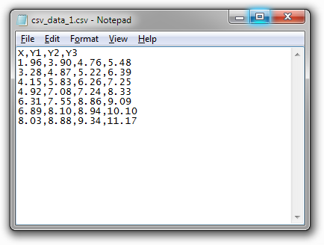
csv
 | Das Dateiformat CSV steht für englisch Comma-separated values und beschreibt den Aufbau einer Textdatei zur Speicherung oder zum Austausch einfach strukturierter Daten

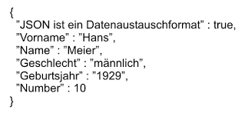
json
 | Die Daten können beliebig verschachtelt werden, beispielsweise ist eine indizierte Liste (englisch "array") von Objekten möglich, welche wiederum arrays oder Objekte enthalten

